Parameters
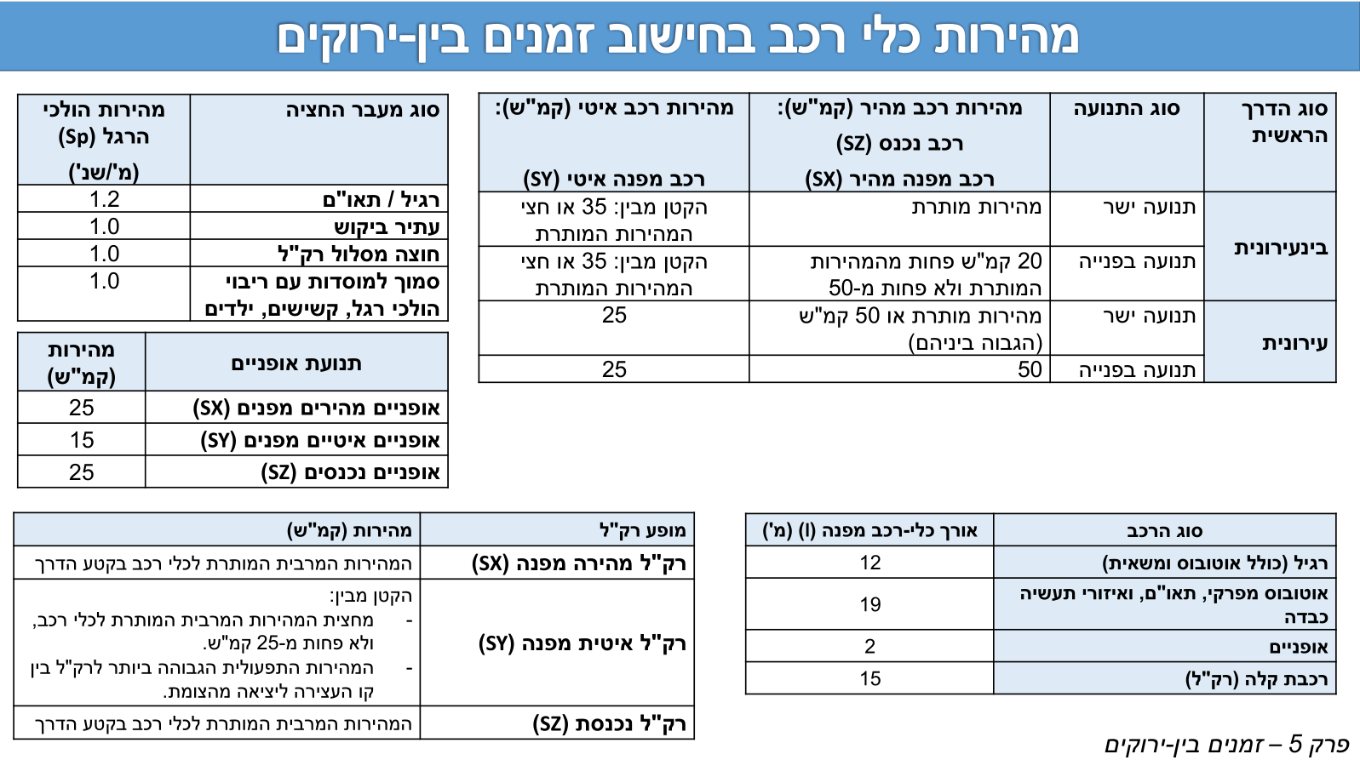
1 | 2 | 3 | 4 | 5 | 6
Turn | interurban (1|0) | Clearing Speed - Fast [kph] | Clearing Speed - Slow [kph] | Vehicle length (m) | Addition to Inbar distances |  | Value
N-L | 1 | 50 | 25 | 12 | 0 | מהירות ה"ר [מטר לשניה] | 1.2
N-T | 1 | 50 | 25 | 12 | 0 | זמן תגובה [שנ'] | 1
N-R | 1 | 50 | 25 | 12 | 0 | תאוטת בלימה [מ'\שנ'^2] | 3.5
S-L |  |  |  | 12 | 0
S-T |  |  |  | 12 | 0 | Are these intergren measurments for INBAR? (y/n) | n
S-R |  |  |  | 12 | 0 | INBAR default Vehicle Length (m) | 12
E-L |  |  |  | 12 | 0
E-T |  |  |  | 12 | 0
E-R |  |  |  | 12 | 0
W-L |  |  |  | 12 | 0
W-T |  |  |  | 12 | 0
W-R |  |  |  | 12 | 0

 |  |  |  |  |  |  |  | Inter-urban/Urban | Thru Fast Speed | Thru Slow Speed | Turn fast speed | Turn slow speed | Blinking Green
 |  |  |  |  |  |  |  | Inter-urban | 50 | 25 | 50 | 25 | NO
 |  |  |  |  |  |  |  | Inter-urban | 60 | 30 | 50 | 25 | YES
 |  |  |  |  |  |  |  | Inter-urban | 70 | 35 | 50 | 25 | YES
 |  |  |  |  |  |  |  | Inter-urban | 80 | 35 | 60 | 30 | YES
 |  |  |  |  |  |  |  | Inter-urban | 90 | 35 | 70 | 35 | YES
 |  |  |  |  |  |  |  | Urban | 50 | 25 | 50 | 25 | NO
 |  |  |  |  |  |  |  | Urban | 60 | 25 | 50 | 25 | YES
 |  |  |  |  |  |  |  | Urban | 70 | 25 | 50 | 25 | YES

Pedestrian Xing
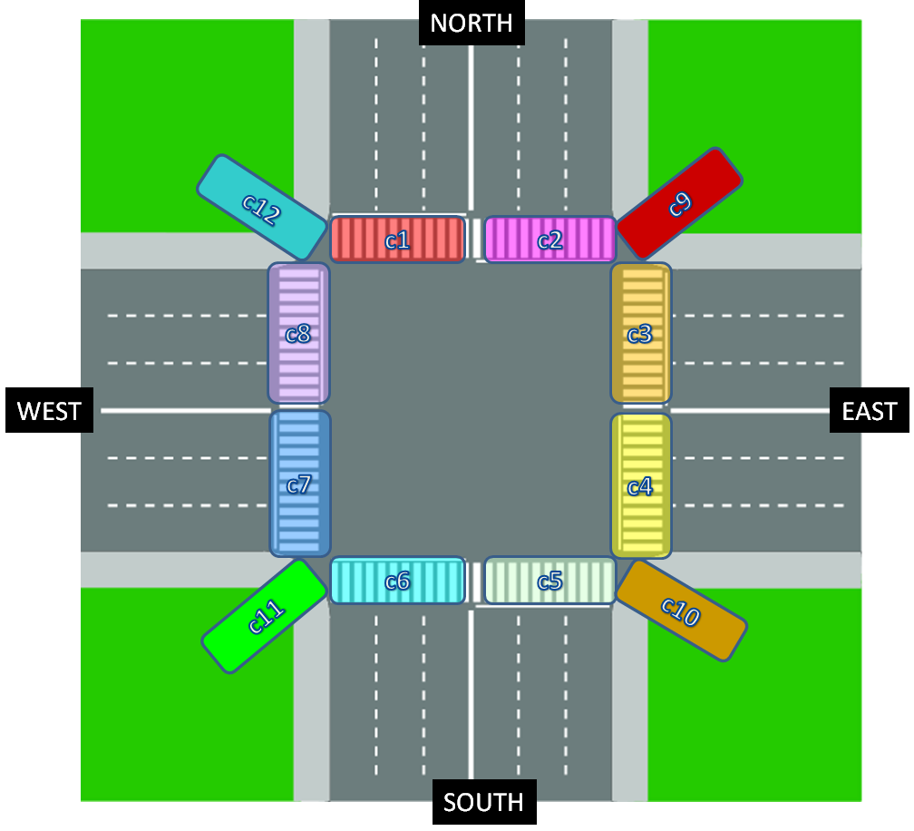
 | DON'T DELETE ROWS, LEAVE BLANK IF DOESN'T EXIST ↓↓Enter SG names here ↓↓
pedestrian crossing | SG name | length (m)
c1 | a | e
c2 | b | x
c3 | c | a
c4 | d | m
c5 | e | p
c6 | f | l
c7 | g | e
c8 | h | e
c9
c10
c11
c12

